README・依頼事項
sysbenchを使って、シート「Latency」「oltp test throughput」「ダウンタイム」にある、黄色セルのところを埋めて欲しいです
※スクリプトを作った方が楽と思います
※AWS Auroraの検証は今回Skipで大丈夫です
※期限：3月中
SysbenchでOracleは廃止されたので、sysbench過去版（https://github.com/akopytov/sysbench/tree/0.5）を使う必要があります
https://www.programmersought.com/article/70115806537/
参考：https://qiita.com/winebarrel/items/d1453a662ec7efd0dddf
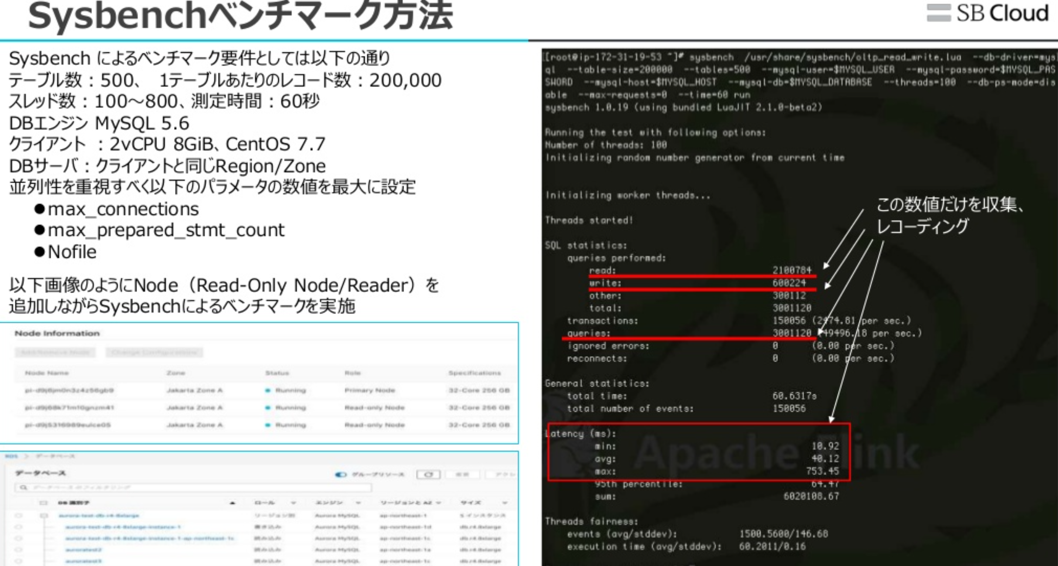

 | 350000

